gyms
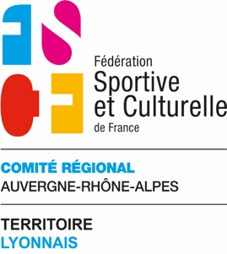
 | CHAMPIONNAT REGIONAL Catégorie 2/3 - TROPHEE Catégorie 1 Dimanche 05 février 2023
Lieu de compétition : Gymnase du COSEC de la Croix-Blanche - 51 Rue des Dîmes 01000 Bourg en Bresse
Bulletin d'engagement des gyms à envoyer à : sylvain.thom@hotmail.fr et a fscf.auvergnerhonealpes.activites@orange.fr avant 15 janvier 2023
 | Association
 | Mail du correspondant
 | NOM | PRENOM | Date de naissance | Catégorie | B | M | C | J | S
Trophé Catégorie 1 et Régional Catégorie 2
1
2
3
4
5
6
7
8
9
10
11
12
13
14
15
Régional Catégorie 3
1 |  |  |  | 3
2 |  |  |  | 3
3 |  |  |  | 3
4 |  |  |  | 3
5 |  |  |  | 3
6 |  |  |  | 3
7 |  |  |  | 3
8 |  |  |  | 3
9 |  |  |  | 3
10 |  |  |  | 3
11 |  |  |  | 3
12 |  |  |  | 3
13 |  |  |  | 3
14 |  |  |  | 3
15 |  |  |  | 3
 | REGLEMENT par virement : FSCF Territoire du Lyonnais
 | IBAN : FR76 1027 8072 6100 0214 5450 155 - - - BIC : CMCIFR2A - - - Ligue Régionale du Lyonnais de la FSCF
 | ou par chèque libellé à l’ordre de : FSCF Territoire du Lyonnais (65 rue Bellecombe 69006 LYON).
 | Libellé complet à inscrire sur le chèque - Merci de préciser au dos du chèque : “ Championnat Régional Cat 2 "

 | Prix | Nombre de gyms | TOTAL
 | 3.50 € |  | 0.00 €
 | Chèque n° : |  | Banque :
 | Virement : |  | Date :

